накопит по ДС № 4
Ведомость разделения сметной стоимости по инвентарным номерам
Модернизация и замена железнодорожного пути и стрелочных переводов на территории АО "Коломенский завод"

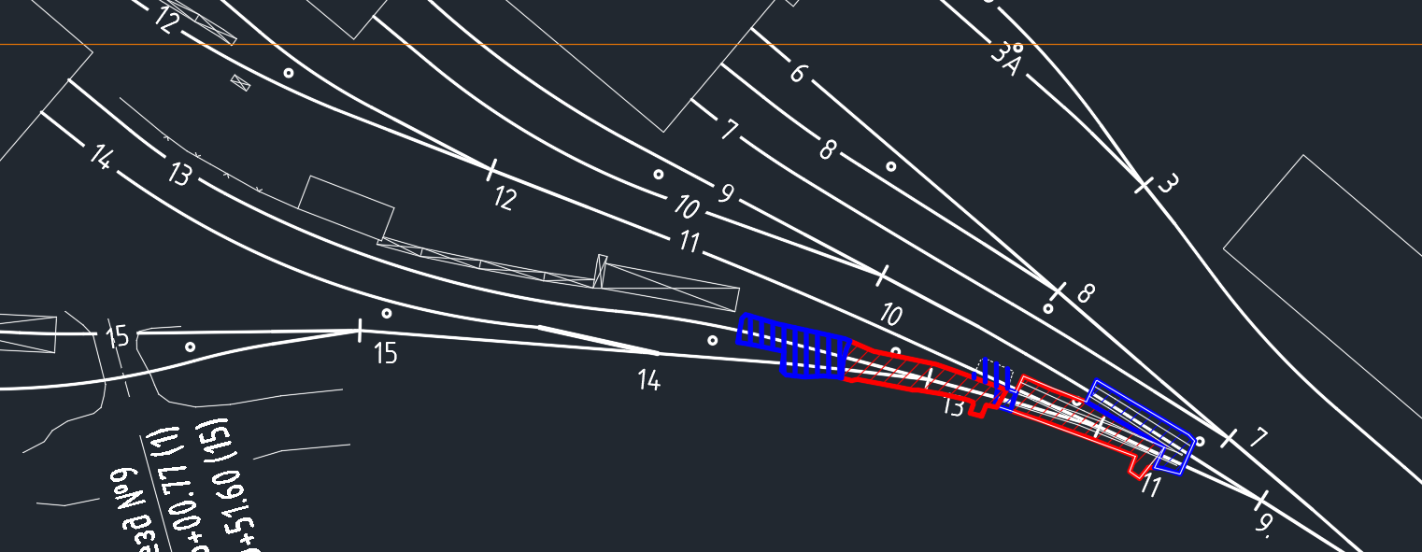
№ пп | Наменование работ | сумма по смете, без НДС | сумма по КС2 №1, без НДС | сумма по КС2 №2, без НДС | сумма по КС2 №3, без НДС | сумма по КС2 №4, без НДС | сумма по КС2 №5, без НДС | остаток | наименование ОС | инвентарный номер ОС | путь | длина | коммент | 0.001965 | 0.016506
1 | Монтаж РШП, в т.ч.: | 29,240,163.00 | 5,858,211.07 | 4,709,089.02 | 4,260,712.68 | 2,273,401.10 | 2,697,894.00 | 9,440,855.13 | пути железнодорожные
1.1. | монтаж РШП от СП14 до переезда №9 (тупик) | 1,437,782.92 |  |  | 1,338,702.49 |  |  | 99,080.43 | Ж/д путь №15 (вагон-лаборатория) | 410900560 |  |  |  | 7947
1.2. | монтаж РШП от СП14 до цеха (путь №14) | 2,535,783.45 |  |  | 1,368,529.32 |  | 8,4м | #VALUE! | Ж/д путь №14 (ЛС весы) | 410110560 |  |  |  | 50860.8
1.3. | монтаж РШП от СП13 до цеха (путь №13) | 2,829,003.07 |  |  |  | 2,273,401.10 | 15,1м | #VALUE! | Ж/д путь № 13 (электростенд) | 410800560
1.4. | монтаж РШП от СП12 до тупика (путь №12) | 3,308,473.79 |  |  |  |  |  | 3,308,473.79 | Ж/д путь 12 (реостат ТЭП-70)) | 410000560
1.5. | монтаж РШП от СП 11 до СП12 (хвосты СП11) | 398,929.70 |  |  |  |  | 6,4м | #VALUE! | Ж/д путь 11 (ЛС электрифицированный) | 410009965 | 11 | 6,4м | хвост от СП11 в сторону СП12
1.6. | монтаж РШП от СП 11 до СП13 (хвосты СП11) | 144,722.13 |  |  |  |  | 2,4м | #VALUE! | Ж/д путь № 13 (электростенд) | 410800560 | 13 | 2,4м | между сп11 и сп13
1.7. | монтаж РШП от СП 9 до СП11 (хвосты СП11) | 175,554.24 |  |  |  |  | 2,81м | #VALUE! | Ж/д путь 11 (ЛС электрифицированный) | 410009965 | 13 | 15,1м | после сп13 в сторону цеха
1.8. | монтаж РШП от СП 9 до СП10 (путь 9) | 2,185,304.20 | 2,119,329.90 |  |  |  | 15.77 | 65,958.53 | Ж/д путь №9 (ЛС правый сдаточный) | 410600560 | 14 | 8,4м | после сп13 в сторону сп14
1.9. | монтаж РШП от СП6 до СП9 (хвосты СП6) | 184,363.41 | 178,797.48 |  |  |  |  | 5,565.93 | Ж/д путь №9 (ЛС правый сдаточный) | 410600560 | 9 | 15,77м | от сп9 в сторону сп10
1.10. | монтаж РШП от СП6 до СП7 (хвосты СП6) | 707,880.00 | 686,509.11 |  |  |  |  | 21,370.89 | Ж/д путь №6 (ЛС правая сборка) | 410300560 | 14 | 8,4м | между сп13 и сп14
1.11. | монтаж РШП от СП2 до СП6 (хвосты СП6) | 402,075.84 | 389,937.18 |  |  |  |  | 12,138.66 | Жд путь №1 | 410100655
1.12. | монтаж РШП от СП7 до СП8 | 622,934.40 |  |  |  |  |  | 622,934.40 | Ж/д путь №6 (ЛС правая сборка) | 410300560
1.13. | монтаж РШП от СП7 до цеха (путь 7) | 4,037,118.27 | 2,483,637.40 |  | 1,553,480.87 |  |  | 0.00 | Ж/д путь №7 ( ЛС левая сборка) | 410500560
1.14. | монтаж РШП от СП8 до цеха (путь 8) | 2,856,059.82 |  | 2,369,142.69 |  |  |  | 486,917.13 | Ж/д путь №8 (средняя сборка) | 410400560
1.15. | монтаж РШП от СП8 до цеха (путь 6) | 2,821,452.35 |  | 2,339,946.33 |  |  |  | 481,506.02 | Ж/д путь №6 (ЛС правая сборка) | 410300560
1.16. | монтаж РШП от СП10 до цеха (путь 10) | 1,182,946.13 |  |  |  |  |  | 1,182,946.13 | Ж/д путь №10 (ЛС левый сдаточный) | 410700560
1.17. | монтаж РШП от СП10 до цеха (путь 9) | 3,409,779.28 |  |  |  |  |  | 3,409,779.28 | Ж/д путь №9 (ЛС правый сдаточный) | 410600560
2 | Демонтажные работы СП, в т.ч. | 146,665.94 | - | - | - | - | - | 146,665.94 | Стрелочные переводы
2.1. | Демонтаж СП б/н 1/6, правая | 48,684.51 |  |  |  |  |  | 48,684.51 | Жд путь №1 | 410100655
2.2. | Демонтаж СП3 1/6, правая | 48,684.51 |  |  |  |  |  | 48,684.51 | Жд путь №1 | 410100655
2.3. | Демонтаж СП15 1/9, правая | 49,296.92 |  |  |  |  |  | 49,296.92 | Жд путь №1 | 410100655
3 | Монтажные работы СП, в т.ч. | 49,962,549.27 | 24,239,988.73 | - | 6,050,131.29 | - | 12,101,571.89 | 7,570,857.36 | Стрелочные переводы
3.1. | Замена СП6 1/7, левая | 6,274,241.78 | 6,057,628.50 |  |  |  |  | 216,613.28 | Замена СП6 1/7, левая | 410200566
3.2. | Замена СП7 1/7, левая | 6,253,675.93 | 6,061,141.69 |  |  |  |  | 192,534.24 | Замена СП7 1/7, левая | 410300566 | пров | 50.88
3.3. | Замена СП8 1/7, левая | 6,240,667.72 |  |  |  |  |  | 6,240,667.72 | Замена СП8 1/7, левая | 410400566
3.4. | Замена СП9 1/7, левая | 6,236,259.11 | 6,060,433.41 |  |  |  |  | 175,825.70 | Замена СП9 1/7, левая | 410500566
3.5. | Замена СП10 1/7, левая | 6,257,893.24 | 6,060,785.13 |  |  |  |  | 197,108.11 | Замена СП10 1/7, левая | 410600566
3.6. | Замена СП11 1/7, левая | 6,232,085.69 |  |  |  |  | 6,054,102.71 | 177,982.98 | Замена СП11 1/7, левая | 410700566
3.7. | Замена СП13 1/7, левая | 6,231,472.51 |  |  |  |  | 6,047,469.18 | 184,003.33 | Замена СП13 1/7, левая | 410900566
3.8. | Замена СП14 1/7, правая | 6,236,253.29 |  |  | 6,050,131.29 |  |  | 186,122.00 | Замена СП14 1/7, правая | 410110566
4 | ПИР | 399,337.45 |  |  |  |  |  |  | проектно-изыскательские работы
5 | ИТОГО без НДС | 79,748,715.66 | 30,098,199.80 | 4,709,089.02 | 10,310,843.97 | 2,273,401.10 | 14,799,465.89
 | НДС 20% | 6,019,639.96 | 6,019,639.96
 | НДС 22% | 10,923,113.49 |  | 1,035,999.58 | 2,268,385.67 | 500,148.24 | 3,255,882.50
6 | ИТОГО с НДС | 96,691,469.11 | 36,117,839.76 | 5,745,088.60 | 12,579,229.64 | 2,773,549.34 | 18,055,348.39

 | Генеральный директор ООО «КиКГЕОСТРОЙ» | (Ю.Ф. Кесслер)
 |  | [должность, подпись (инициалы, фамилия)]
 | Директор по эксплуатации и безопасности производственной деятельности АО «Коломенский завод» (по доверенности №51/501 от 12.01.2026г.) | (В.С.Степанкевич)
 |  | [должность, подпись (инициалы, фамилия)]

